Feuil1
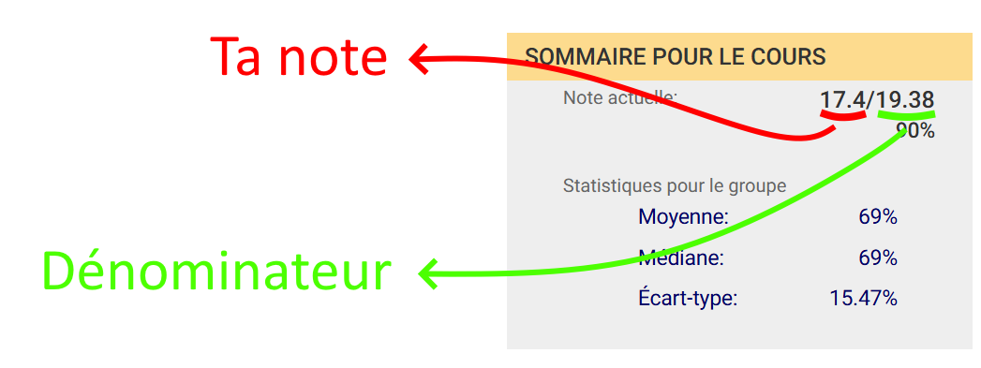
 | FALSE
Ta note | FALSE | ta note n'est pas un nombre reconnu par Excel.
 | FALSE | ton dénominateur n'est pas un nombre reconnu par Excel.
Dénominateur | FALSE | ta note souhaitée n'est pas un nombre reconnu par Excel.
 | FALSE | ta note est négative.
Note finale (sur 100) souhaitée | FALSE | ton dénominateur est négatif.
 | FALSE | ta note souhaitée est négative.
 | FALSE | ton dénominateur dépasse 100.
 | FALSE | ta note dépasse le dénominateur.

